Worksheet
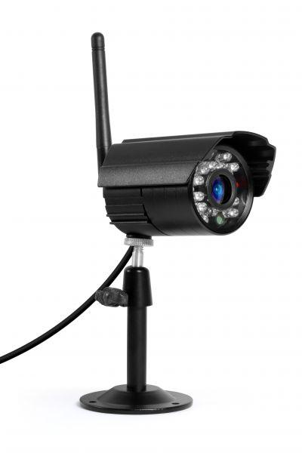
Zusatzkamera zum Easy Security Camera Set TX-28

Artikelnummer | 4453 |  | VE | 30
EAN | 4260101737977 |  | Stück pro Palette | Keine Angabe
Zollnummer | 85258900 |  | Lagen Pro Palette | Keine Angabe

Abmessungen - Artikel
Länge(cm) | Breite(cm) | Höhe(cm) | Gewicht(g)
14 | 9.6 | 11 | 275

Abmessungen - Artikelverpackung
Länge(cm) | Breite(cm) | Höhe(cm) | Leergewicht(g) | Gewicht(g) Artikel+Verpackung
14 | 9.5 | 11 | 66 | 430

Abmessungen - VE Karton (Masterkarton)
Länge(cm) | Breite(cm) | Höhe(cm) | Gewicht(g)
51.5 | 29.5 | 33 | 16300

Verpackung - Bestandteile
Rest Zubehör (g) | Papier/Pappe (g) | Styropor (g) | Kunstst. Hohlkörper(g) | Kunstst. Folien(g) | Materialverbunde (g)
5 | 67 | 0 | 0 | 9 | 0

Weiterführende Informationen
Technaxx Reseller Portal

